상품제안서
레코드북 192P (주문제작형) | 상품코드: S23807

 |  |  |  |  |  |  | 02-713-8555 | www.synergygift.co.kr
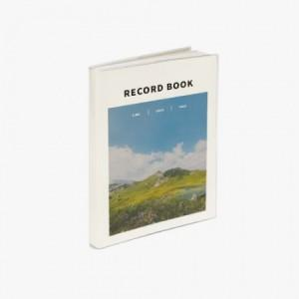

【상세/제작정보】 | <p><span style="font-size: 14pt;">※ 내지 기성(라인+모눈+무지) 총 192P</span><br><span style="font-size: 14pt;">표지 풀칼라 , 내지 기성(인쇄불가)</span></p><p><span style="font-size: 14pt;">※ 커버 , 내지 분리형 상품입니다.</span></p><p><span style="font-size: 14pt;">※ 사이즈 변경 1,000개 이상부터 가능합니다.(별도문의)</span></p>

【인쇄/포장옵션】 | 풀칼라 / OPP(비닐)

【공급단가】 | 수량 | 100~ | 300~ | 500~ | 1,000~ | 3,000~
*VAT별도 | 단가 | 5,160원 | 4,670원 | 4,210원 | 3,870원 | 3,580원

【상품 URL】 | https://www.synergygift.co.kr:443/src/goods_detail.php?gdno=23807

